01-07 ŞUBAT
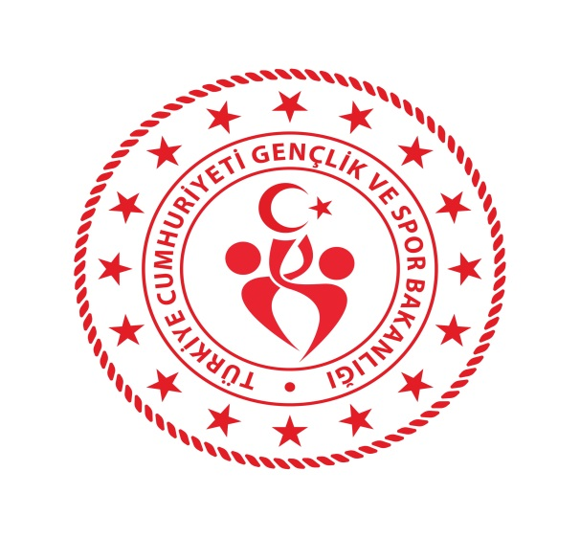 KARAMAN GENÇLİK VE SPOR İL MÜDÜRLÜĞÜ
2021-2022 SPOR SEZONU
04-10 ARALIK 2021

TARİH | SAAT | T A K I M L A R |  | KATEGORİ | MÜSABAKA YERİ
FUTBOL
2021-12-05 | 13:00:00 | KARAMAN BELEDİYE SPOR-OSMANİYE SPOR FUTBOL KULÜBÜ |  | TÜM KATEGORİLER | KEMAL KAYNAŞ STADYUMU
SATRANÇ
04-05.12.2021 | 10:00:00 | KÜÇÜKLER İL BİRİNCİLİĞİ SATRANÇ TURNUVASI |  | TÜM KATEGORİLER | PİRİ REİS KÜLTÜR MERKEZİ
VOLEYBOL
2021-12-05 | 13:00:00 | KARAMAN SPOR LİSESİ-TARSUS BELEDİYE |  | BÜYÜKLER | KAZIM KARABEKİR SPOR SALONU
MASA TENİSİ (Okul Sporları)
2021-12-08 | 10:00:00 | OKUL SPORLARI MASA TENİSİ MÜSABAKALARI |  | GENÇLER A | MERKEZ SPOR SALONU
VOLEYBOL (Okul Sporları Gençler A)
2021-12-06 | 10:00:00 | BİFA ANADOLU LİSESİ | İRFAN ATASEVEN AND LİSESİ | GENÇLER A | YUNUS EMRE SPOR SALONU
2021-12-06 | 11:30:00 | AKÇAŞEHİR ÇPL | YUNUSKENT MAE AND LİSESİ | GENÇLER A | YUNUS EMRE SPOR SALONU
2021-12-06 | 13:00:00 | FATİH ANADOLU LİSESİ | SPOR LİSESİ | GENÇLER A | YUNUS EMRE SPOR SALONU
2021-12-07 | 10:00:00 | FATİH ANADOLU LİSESİ | KARAMAN ANADOLU LİSESİ | GENÇLER A | YUNUS EMRE SPOR SALONU
2021-12-07 | 11:30:00 | SPOR LİSESİ | YUNUSKENT MAE AND LİSESİ | GENÇLER A | YUNUS EMRE SPOR SALONU
2021-12-07 | 13:00:00 | TOKİ ANADOLU LİSESİ | İRFAN ATASEVEN AND LİSESİ | GENÇLER A | YUNUS EMRE SPOR SALONU
2021-12-07 | 14:30:00 | KARAMAN LİSESİ | BİFA ANADOLU LİSESİ | GENÇLER A | YUNUS EMRE SPOR SALONU
2021-12-08 | 10:00:00 | SPOR LİSESİ | AKÇAŞEHİR ÇPL | GENÇLER A | YUNUS EMRE SPOR SALONU
2021-12-08 | 11:30:00 | YUNUSKENT MAE AND LİSESİ | KARAMAN ANADOLU LİSESİ | GENÇLER A | YUNUS EMRE SPOR SALONU
2021-12-08 | 13:00:00 | TOKİ ANADOLU LİSESİ | KARAMAN LİSESİ | GENÇLER A | YUNUS EMRE SPOR SALONU
2021-12-09 | 10:00:00 | AKÇAŞEHİR ÇPL | FATİH ANADOLU LİSESİ | GENÇLER A | YUNUS EMRE SPOR SALONU
2021-12-09 | 11:30:00 | KARAMAN ANADOLU LİSESİ | SPOR LİSESİ | GENÇLER A | YUNUS EMRE SPOR SALONU
2021-12-09 | 13:00:00 | İRFAN ATASEVEN AND LİSESİ | KARAMAN LİSESİ | GENÇLER A | YUNUS EMRE SPOR SALONU
2021-12-10 | 9:30:00 | YUNUSKENT MAE AND LİSESİ | FATİH ANADOLU LİSESİ | GENÇLER A | YUNUS EMRE SPOR SALONU
2021-12-10 | 11:00:00 | KARAMAN ANADOLU LİSESİ | AKÇAŞEHİR ÇPL | GENÇLER A | YUNUS EMRE SPOR SALONU
2021-12-10 | 14:00:00 | BİFA ANADOLU LİSESİ | TOKİ ANADOLU LİSESİ | GENÇLER A | YUNUS EMRE SPOR SALONU
VOLEYBOL (Okul Sporları Yıldızlar)
2021-12-06 | 10:00:00 | YUNUS EMRE ORTAOKULU | 100. YIL ORTAOKULU | YILDIZ KIZLAR | KAZIM KARABEKİR SPOR SALONU
2021-12-06 | 11:00:00 | ÖZEL BABAOĞLU | ZÜBEYDE HANIM ORTAOKUL | YILDIZ KIZLAR | KAZIM KARABEKİR SPOR SALONU
2021-12-07 | 10:00:00 | BAŞARI ORTAOKULU | ZÜBEYDE HANIM ORTAOKUL | YILDIZ KIZLAR | KAZIM KARABEKİR SPOR SALONU
2021-12-07 | 11:00:00 | YUNUS EMRE ORTAOKULU | ÖZEL BABAOĞLU | YILDIZ KIZLAR | KAZIM KARABEKİR SPOR SALONU
2021-12-08 | 10:00:00 | 100. YIL ORTAOKULU | ÖZEL BABAOĞLU | YILDIZ KIZLAR | KAZIM KARABEKİR SPOR SALONU
2021-12-08 | 11:00:00 | BAŞARI ORTAOKULU | YUNUS EMRE ORTAOKULU | YILDIZ KIZLAR | KAZIM KARABEKİR SPOR SALONU
2021-12-09 | 10:00:00 | ZÜBEYDE HANIM ORTAOKUL | YUNUS EMRE ORTAOKULU | YILDIZ KIZLAR | KAZIM KARABEKİR SPOR SALONU
2021-12-09 | 11:00:00 | 100. YIL ORTAOKULU | BAŞARI ORTAOKULU | YILDIZ KIZLAR | KAZIM KARABEKİR SPOR SALONU
2021-12-10 | 10:00:00 | ÖZEL BABAOĞLU | BAŞARI ORTAOKULU | YILDIZ KIZLAR | KAZIM KARABEKİR SPOR SALONU
2021-12-10 | 11:00:00 | ZÜBEYDE HANIM ORTAOKUL | 100. YIL ORTAOKULU | YILDIZ KIZLAR | KAZIM KARABEKİR SPOR SALONU
2021-12-10 | 13:30:00 | ZÜBEYDE HANIM ORTAOKULU | YUNUS EMRE ORTAOKULU | YILDIZ ERKEKLER | KAZIM KARABEKİR SPOR SALONU

Osman Selçuk AKBAŞ Mustafa KARADENİZ
Şube Müdürü Spor Hizmetleri Müdürü

